상품제안서
헬프맨 맥세이프 22.5W 고속무선충전 보조배터리 10000mAh | 상품코드: F27584

 |  |  |  |  |  |  | 02-412-0044 | www.easy1.co.kr
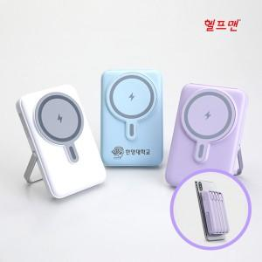

【상세/제작정보】 | <p><span style="font-family: dotum; font-size: 13px; background-color: rgb(255, 255, 255);">기본 수량 미만 레이저 인쇄 시 통합 30,000원 별도-레이저인쇄</span></p><p><span style="font-family: dotum; font-size: 13px; background-color: rgb(255, 255, 255);"></span><span style="background-color: rgb(255, 255, 255); font-family: dotum; font-size: 13px;">100개 미만 발주 시 소량 인쇄비 통합 70,000원 별도-실크인쇄</span><span style="background-color: rgb(255, 255, 255); font-family: dotum; font-size: 13px;">​</span></p>

【인쇄/포장옵션】 | 실크, 레이저 / 포장지포장

【공급단가】 | 수량 | 30~ | 50~ | 100~ | 300~ | 500~
*VAT별도 | 단가 | 23,400원 | 23,010원 | 22,420원 | 22,030원 | 21,450원

【상품 URL】 | https://easy1.co.kr:443/src/goods_detail.php?gdno=27584

